Wejścia
Wejścia
Nr | Nazwa | *Działanie | Opis (dla klienta) | Czas [s]
1 | Stan wyłącznika"zamknięty" | 1
2 | Stan wyłącznika"otwarty" | 1
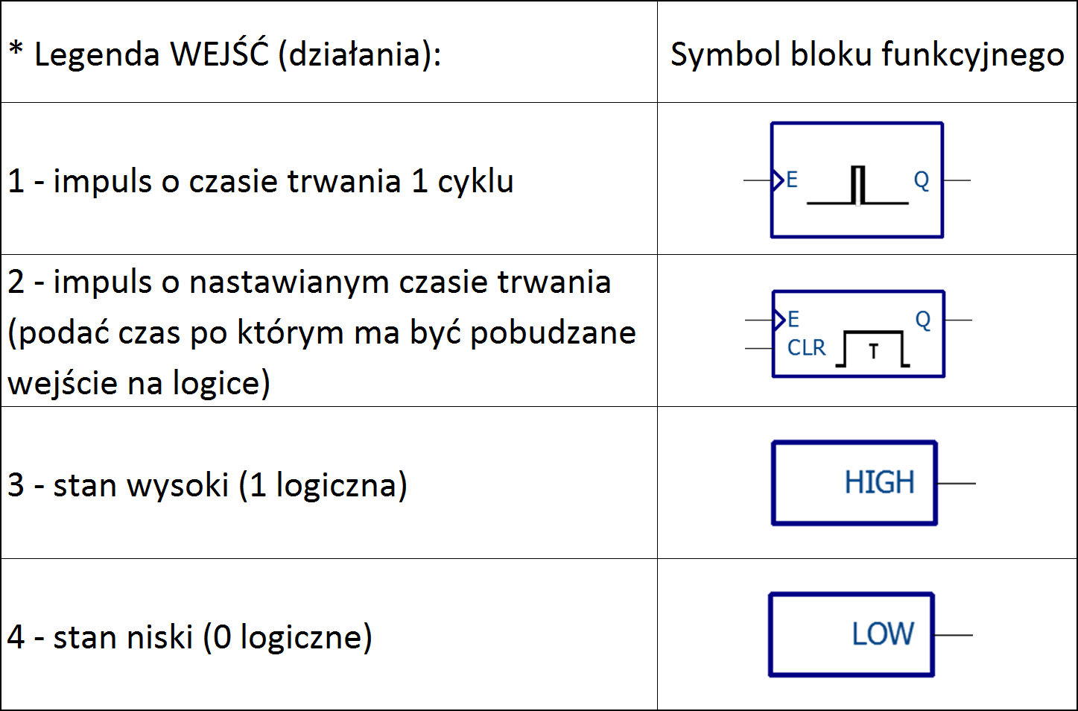
3 | Stan wózka"próba" | 1 |  |  | 1
4 | Stan wózka"praca" | 1 |  |  | 2
5 | Uziemnik zamknięty | 1 |  |  | 3
6 | Uziemnik otwarty | 1 |  |  | 4
7 | Kontrola obwodu ciągłości gniazd przyłączowych (COG) | 1
8 | Stan napędu wyłącznika „nazbrojony” | 1
9 | Sterowanie wózkiem do stanu "próba" | 1
10 | Sterowanie wózkiem do stanu "praca" | 1
11 | Otwórz od SCO I | 1
12 | OTWÓRZ od SCO II | 1
13 | SPZ po SCO | 1
14 |  | 1
15 | Zamknięcie zdalne | 1
16 | Otwarcie zdalne | 1
17
18
19
20
21
22
23
24
25
26
27
28
29
30
31
32
33
34
35
36
37
38
39
40

Wyjścia
Wyjścia
Nr | Nazwa | *Działanie | Opis (dla klienta) | Czas T1 [s] | Czas T2 [s]
1 | Otwórz wyłącznik (wyjście mocowe z kontrolą ciągłości obwodu cewki wyłącznika) | 1
2 | Zamknij wyłącznik (wyjście mocowe z kontrolą ciągłości obwodu cewki wyłącznika) | 1
3 | Żądanie wyłączenia rezerwowego (zabezpieczenie stycznika) | 1
4 | AL (alarm) | 1
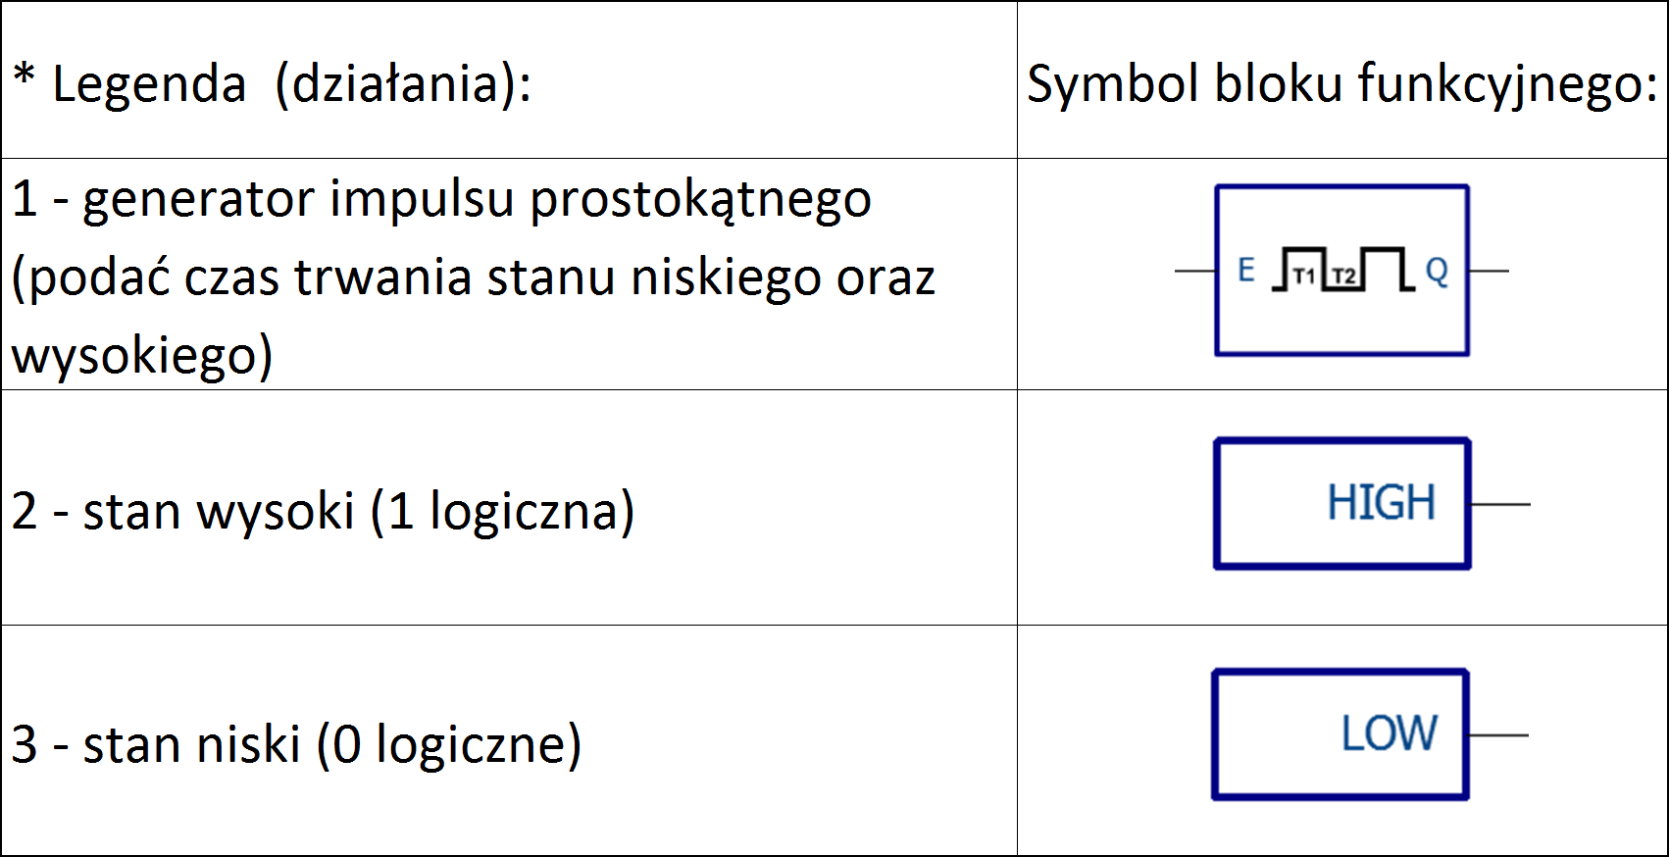
5 | AW (awaryjne wyłączenie) | 1 |  |  |  | 1
6 | UP (uszkodzenie w polu) | 1 |  |  |  | 2
7 | BZS (blokowa¬nie zabez¬pieczenia szyn) | 1 |  |  |  | 3
8 | Pobudzenie LRW | 1
9 | Zabezpieczenie łuk. 1 | 1
10 | Zabezpieczenie łuk. 2 | 1
11 | Zadziałanie drugiego stopnia zab. Temperaturowych | 1
12 | -
13 | -
14 | -
15 | Przestaw wózek w stan próba | 1
16 | Przestaw wózek w stan praca | 1
17
18
19
20
21
22
23
24
25
26
27
28
29
30
31
32

